المؤشرات الكلية

سوق العراق للاوراق المالية
جلسة الخميس 2026/3/5 |  |  |  | تقرير أسعار الأسهم المتداولة لسوق العراق للأوراق المالية
الجلسة (43)
الاسهم المتداولة المدرجة و OTC |  |  | 626,304,285 |  |  | قيمة الأسهم المتداولة المدرجة و OTC |  | 1,250,060,404 |  |  | صفقات الشركات المدرجة وOTC | 938
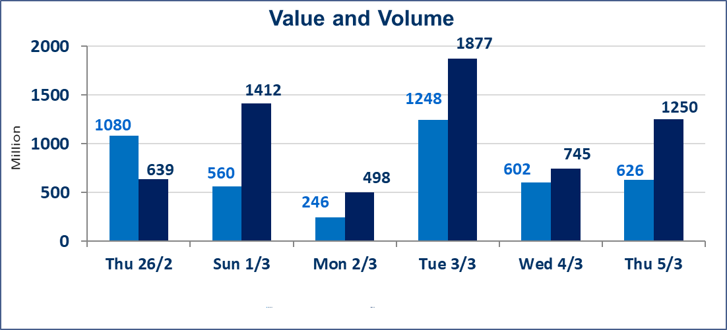
المؤشر60 ISX اليوم | 952.71 |  | نقطة |  |  | المؤشر15 ISX اليوم | 1217.27 | نقطة
المؤشر 60 ISX السابق | 941.59 |  | نقطة |  |  | المؤشر 15 ISX السابق | 1201.64 | نقطة
نسبة التغير | 1.18 |  | % |  |  | نسبة التغير | 1.30 | %
عدد النقاط | 11.12 |  | نقطة |  |  | عدد النقاط | 15.63 | نقطة

الشركات المدرجة | 104 | OTC | 14 | 118 |  | الشركات غير المتداولة المدرجة | 49 | OTC | 13 | 62
الشركات المتداولة | 45 | OTC | 1 | 46 |  | الشركات المرتفعة |  |  | 26
شركات الهيئة العامة |  |  |  | 0 |  | الشركات المنخفضة |  |  | 8
الموقوفة بقرار من هيأة الأوراق المالية |  |  |  | 10
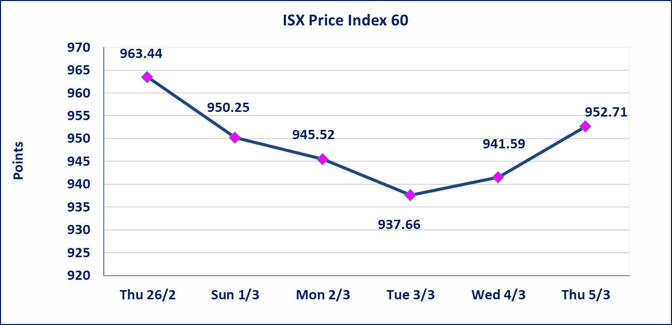
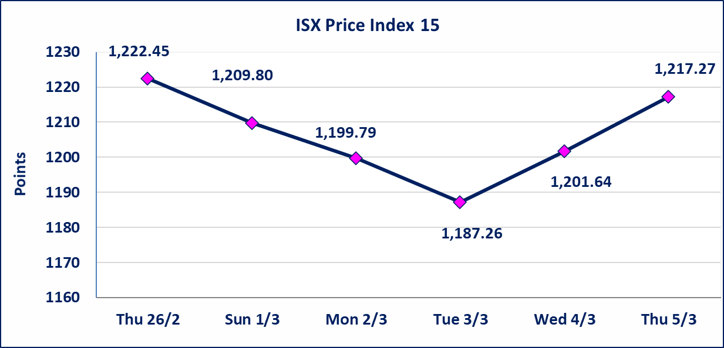

الحد الأعلى والادنى للتغير في السعر | نسبة التغير في كافة المنصات (5%) إرتفاعاً وإنخفاضاً من سعر الاغلاق السابق.
Web site : www.isx-iq.net E-mail : info-isx@isx-iq.net |  |  |  |  | 07834000034 - 07711211522 : ص . ب :3607 العلوية الهاتف |  |  |  |  |  | بغداد /الكرادة/ قرب المسرح الوطني /مجاور مصرف الخليج التجاري

نسبة التغير
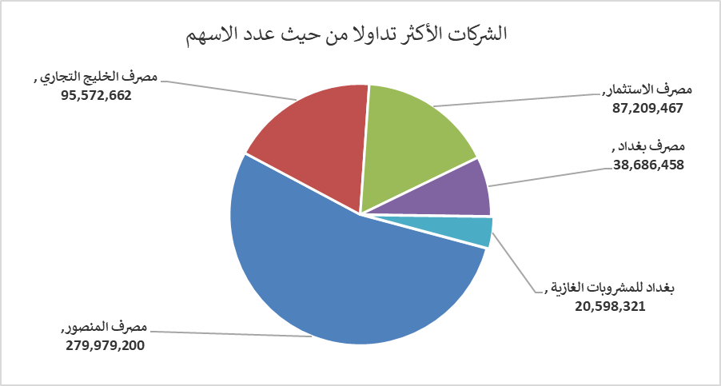
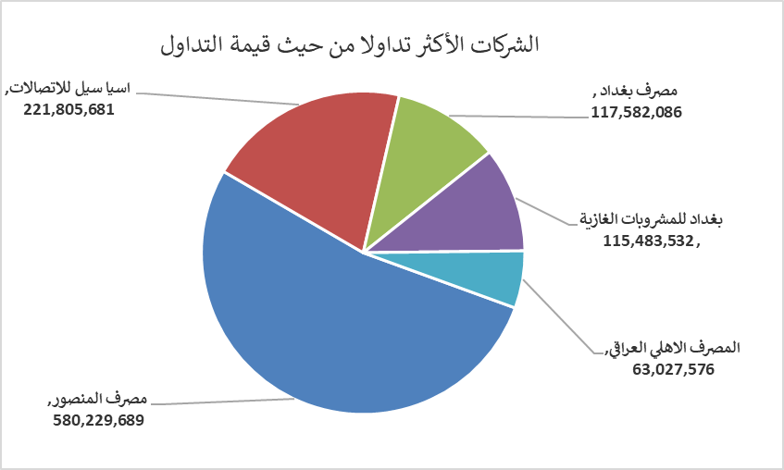
الشركات الأكثر ارتفاعاً وانخفاضاً

نسبة التغير لاسعار الاغلاق الاكثر ارتفاعاً |  |  |  | نسبة التغير لاسعار الاغلاق الاكثر انخفاضاً
اسم الشركة | اغلاق | التغير(%) | الاسهم المتداولة | اسم الشركة | اغلاق | التغير (%) | الاسهم المتداولة
مصرف الموصل للاستثمار | 0.130 | 8.33 | 108,065 | مصرف الشرق الأوسط | 0.060 | -14.29 | 102,602
فنادق عشتار | 8.920 | 4.94 | 260,474 | الاهلية للانتاج الزراعي | 2.770 | -4.81 | 20,000
الخياطة الحديثة | 5.350 | 4.90 | 598,666 | فنادق المنصور | 45.500 | -4.21 | 785
العراقية لصناعات الكارتون | 2.590 | 4.86 | 4,297,692 | مصرف الطيف الاسلامي | 0.670 | -2.90 | 646,759
الحمراء للتامين | 3.460 | 4.85 | 64,904 | المصرف التجاري العراقي الاسلامي | 0.650 | -1.52 | 1,912,098

الشركات الاكثر نشاطا حسب الاسهم المتداولة (حجم التداول) |  |  |  | الشركات الاكثر نشاطا حسب القيمة المتداولة
اسم الشركة | اغلاق | التغير(%) | الاسهم المتداولة | اسم الشركة | اغلاق | التغير (%) | القيمة المتداولة
مصرف المنصور | 2.100 | 3.45 | 279,979,200 | مصرف المنصور | 2.100 | 3.45 | 580,229,689
مصرف الخليج التجاري | 0.320 | 0.00 | 95,572,662 | اسيا سيل للاتصالات | 14.680 | 1.59 | 221,805,681
مصرف الاستثمار | 0.220 | 4.76 | 87,209,467 | مصرف بغداد | 3.060 | 2.00 | 117,582,086
مصرف بغداد | 3.060 | 2.00 | 38,686,458 | بغداد للمشروبات الغازية | 5.670 | 0.89 | 115,483,532
بغداد للمشروبات الغازية | 5.670 | 0.89 | 20,598,321 | المصرف الاهلي العراقي | 4.800 | 2.13 | 63,027,576

